Security Group e Sicurezza
In questa sezione vengono evidenziati i possibili SG che possono essere utilizzati: SG_INT, SG_RUP, SG_APPL, SG_SER, SG_DBaaS e SG_DB. Per maggiori dettagli fare riferimento alle Linee Guida presenti su Teknos definite per Nivola, l'unica differenza apportata è il SG_DB, introdotto in questo contesto per separare l'accesso tra DB gestiti (as-a-S) e non. Oltre a riportare i SG si evidenziano anche le possibili interazioni tra i SG dello stesso Account Nivola, tra SG di diversi account e di come un SG possa comunicare con il mondo esterno (Internet, Rupar, Enterprise e NMSF). Per ognuna delle interazioni possibili sono anche riportate le abilitazioni che saranno applicate o come procedere (es. remedy sic). Si consiglia di partire dallo schema di deploy del proprio servizio, per comprendere la collocazione di ogni componente e poi dimensionare le VM per ospitare le componenti di un SG. I server devono essere riportati nel foglio "Elenco Server".

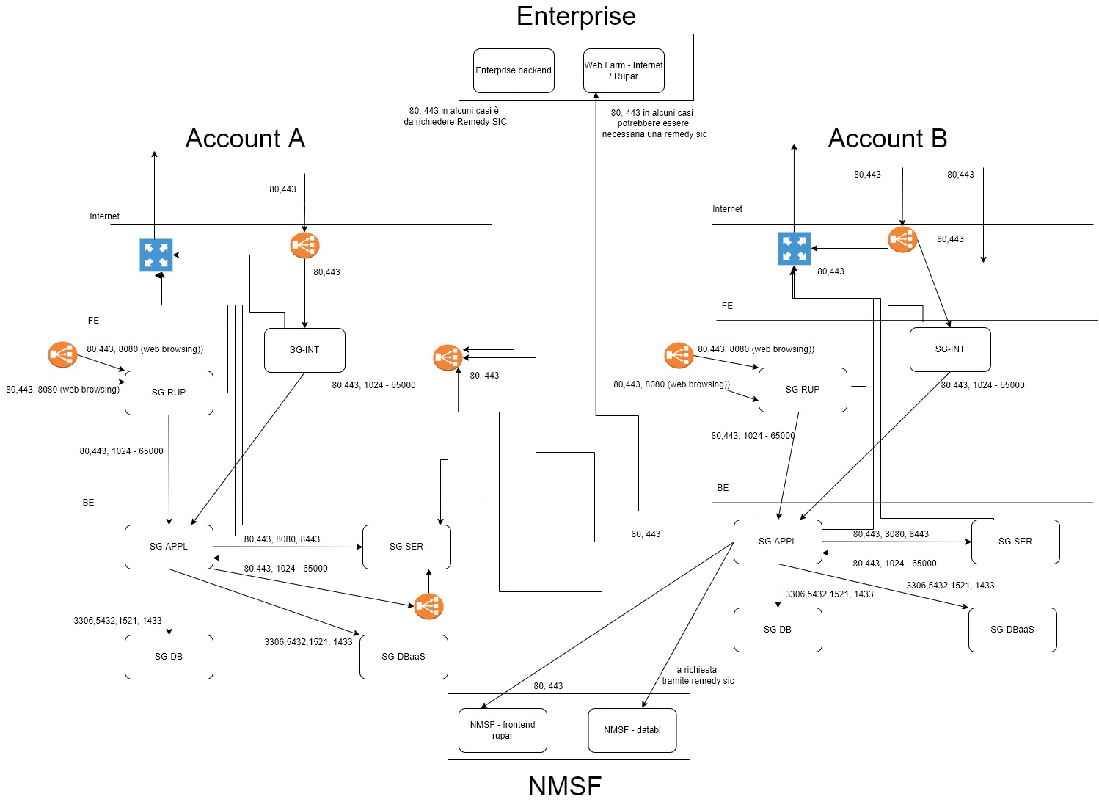

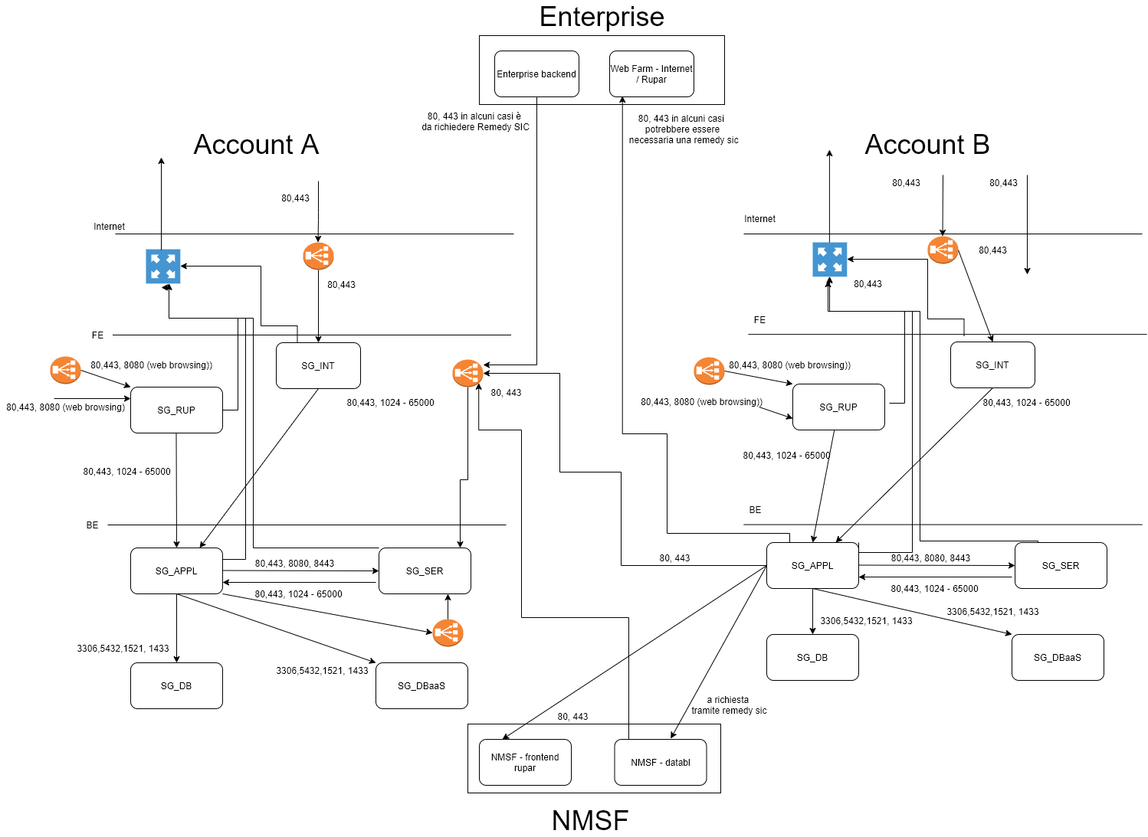

 |  | Questo simbolo rappresenta il bilanciatore, ovvero, lo strumento per poter esporre i servizi. Sono previsti 4 diverse modalità in funzione del Security Group in cui si trovano i server bilanciati: 1. SG_INT: il supporto fornisce un IP pubblico per esporre il servizio su rete internet. 2. SG_RUP: il supporto fornisce un IP privato per esporre il servizio in RUPAR (per utenti e non altri applicativi) 3. SG_SER (extra Nivola: il supporto fornisce un ip in RUPAR, per esporre il servizio ad altri applicativi non ospitati su Nivola Per tutti i casi descritti il progetto può richidere un ALIAS. Se l'ALIAS già esiste (es. nei casi di migrazione da NMSF o Enterprise) questo valore deve essere indicato, tramite JIRA SD) al momento di organizzare lo switch.

 |  | Il Bilanciatore non è utile per SG_SER (per la sola comunicazione tra account Nivola) e SG_RUP in presenza di una sola VM

 | ATTENZIONE. Nel caso in cui gli application server, ospitati nel security group SG_APPL, debbano richiamare risorse statiche (Remote Include), queste ultime devono risiedere su un apache con risorse minimali (1 CPU - 1 GB di RAM) allestita ad hoc per il progetto e collocata anch'essa in SG_APPL

